VECONI
Серия/Модель | Артикул | Описание | Цвет | Размер мм | Цена | Акция | Фото
FLUSH V1 | FLV1-W | Внимание!! Кнопка поступила в новых цветах Кнопка смыва Veconi FLUSH V1 Материал: пластик | белый глянец | 240х162х9 | 1,404 ₽ |  | 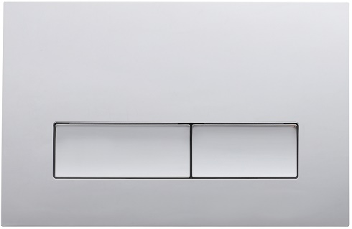
 | FLV1-C |  | хром глянец |  | 3,034 ₽
 | FLV1-CM |  | хром матовый |  | 4,382 ₽
 | FLV1-B |  | чёрный матовый |  | 3,034 ₽
 | FLV1-G |  | золото брашинг |  | 4,382 ₽
 | FLV1-GM |  | оружейная сталь матовая |  | 4,382 ₽
FLUSH V2 | FLV2-W | Внимание!! Кнопка поступила в новом цвете Кнопка смыва Veconi FLUSH V2 Материал: пластик | белый глянец | 240х162х10 | 1,404 ₽ |  | 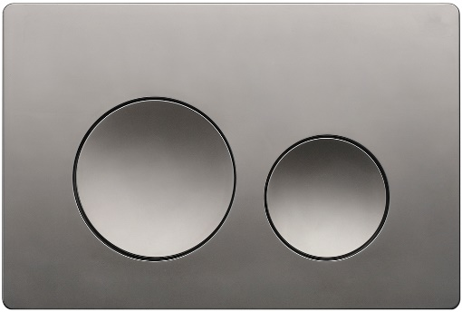
 | FLV2-C |  | хром глянец |  | 3,034 ₽
 | FLV2-CM |  | хром матовый |  | 4,382 ₽
 | FLV2-B |  | чёрный матовый |  | 3,034 ₽
 | FLV2-G |  | золото брашинг |  | 4,382 ₽
 | FLV2-GM |  | оружейная сталь матовая |  | 4,382 ₽
FLUSH V3 | FLV3-W | Внимание!! Кнопка поступила в новом цвете Кнопка смыва Veconi FLUSH V3 Материал: пластик | белый глянец | 240х162х9 | 1,404 ₽ |  | 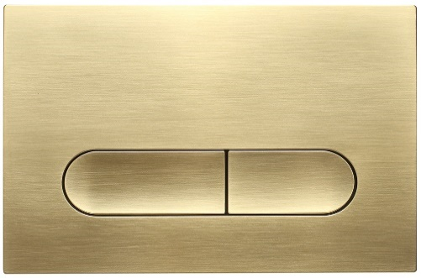
 | FLV3-C |  | хром глянец |  | 3,034 ₽
 | FLV3-CM |  | хром матовый |  | 4,382 ₽
 | FLV3-B |  | чёрный матовый |  | 3,034 ₽
 | FLV3-G |  | золото брашинг |  | 4,382 ₽
 | FLV3-GM |  | оружейная сталь матовая |  | 4,382 ₽
FLUSH V4 | FLV4-W | Кнопка смыва Veconi FLUSH V4 Материал: пластик | белый глянец | 240х162х10 | 1,404 ₽ |  | 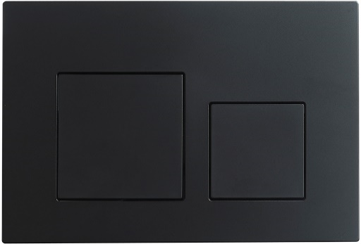
 | FLV4-C |  | хром глянец |  | 3,034 ₽
 | FLV4-B |  | чёрный матовый |  | 3,034 ₽
 | FLV4-G |  | золото брашинг |  | 4,382 ₽
 | FLV4-GM |  | оружейная сталь матовая |  | 4,382 ₽
FLUSH V5 | FLV5-W | Внимание!! Кнопка поступила в новых цветах Кнопка смыва Veconi FLUSH V5 Материал: пластик | белый глянец | 240х162х9 | 1,404 ₽ |  | 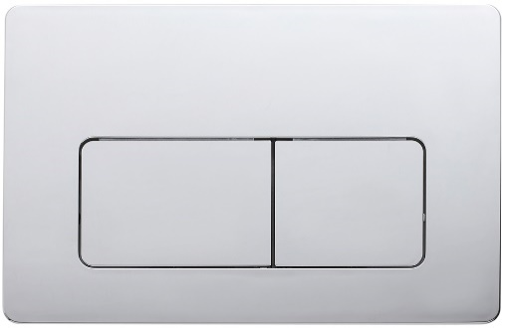
 | FLV5-C |  | хром глянец |  | 3,034 ₽
 | FLV5-CM |  | хром матовый |  | 4,382 ₽
 | FLV5-B |  | чёрный матовый |  | 3,034 ₽
 | FLV5-G |  | золото брашинг |  | 4,382 ₽
 | FLV5-GM |  | оружейная сталь матовая |  | 4,382 ₽
FLUSH V6 | FLV6-W | Кнопка смыва Veconi FLUSH V6 Материал: пластик | белый глянец | 240х162х10 | 1,404 ₽ |  | 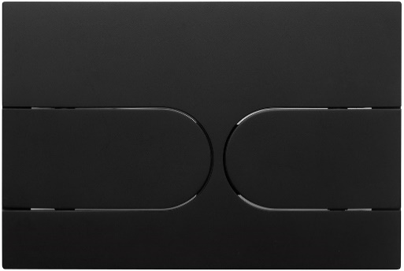
 | FLV6-C |  | хром глянец |  | 3,034 ₽
 | FLV6-B |  | чёрный матовый |  | 3,034 ₽
FLUSH V7 | FLV7-W | Внимание!! Кнопка поступила в новых цветах Кнопка смыва Veconi FLUSH V7 Материал: пластик | белый глянец | 240х162х10 | 1,404 ₽ |  | 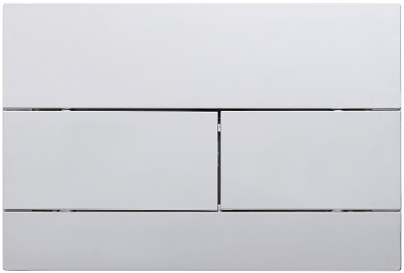
 | FLV7-C |  | хром глянец |  | 3,034 ₽
 | FLV7-CM |  | хром матовый |  | 4,382 ₽
 | FLV7-B |  | чёрный матовый |  | 3,034 ₽
 | FLV7-G |  | золото брашинг |  | 4,382 ₽
 | FLV7-GM |  | оружейная сталь матовая |  | 4,382 ₽
FLUSH V8 | FLV8-W | Внимание!! Кнопка поступила в новых цветах Кнопка смыва Veconi FLUSH V8 Материал: пластик | белый глянец | 240х162х7 | 1,404 ₽ |  | 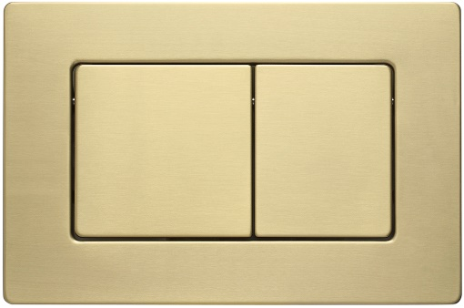
 | FLV8-C |  | хром глянец |  | 3,034 ₽
 | FLV8-CM |  | хром матовый |  | 4,382 ₽
 | FLV8-B |  | чёрный матовый |  | 3,034 ₽
 | FLV8-G |  | золото брашинг |  | 4,382 ₽
 | FLV8-GM |  | оружейная сталь матовая |  | 4,382 ₽
FLUSH V9 | FLV9-W | Внимание!! Кнопка поступила в новых цветах Кнопка смыва Veconi FLUSH V9 Материал: нержавеющая сталь | белый матовый | 237х159х6 | 5,449 ₽ |  | 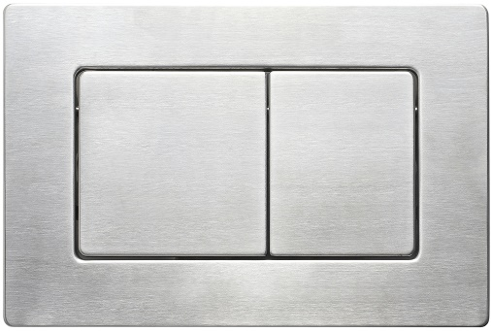
 | FLV9-B |  | черный матовый |  | 5,449 ₽
 | FLV9-G |  | золото брашинг |  | 5,449 ₽
 | FLV9-S |  | сталь брашинг |  | 4,382 ₽
 | FLV9-GM |  | оружейная сталь брашинг |  | 5,449 ₽
FLUSH V10 | FLV10-W | Кнопка смыва Veconi FLUSH V10 Материал: пластик | белый глянец, кайма - белый глянец | 240х162х7 | 1,404 ₽ |  | 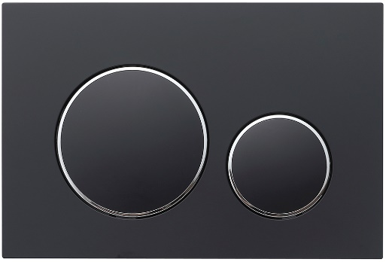
 | FLV10-B |  | чёрный матовый, кайма - черный глянец |  | 3,034 ₽
 | FLV10-WC |  | белый матовый, кайма - хром глянец |  | 3,315 ₽
 | FLV10-BC |  | черный матовый, кайма - хром глянец |  | 3,315 ₽
FLUSH V11 | FLV11-W | Кнопка смыва Veconi FLUSH V11 Материал: пластик | белый глянец, кайма - хром глянец | 240х162х7 | 1,404 ₽ |  | 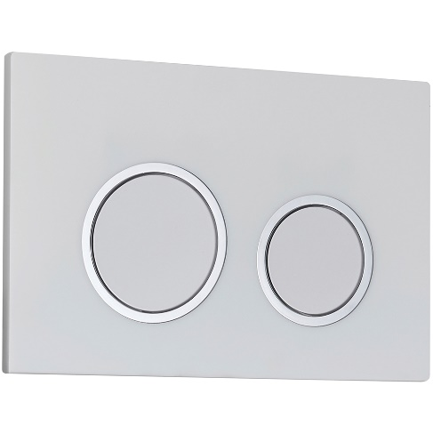
 | FLV11-C |  | хром глянец, кайма - хром глянец |  | 3,034 ₽
 | FLV11-B |  | чёрный матовый, кайма - черный глянец |  | 3,034 ₽
 | FLV11-G |  | золото брашинг, кайма - золото брашинг |  | 4,382 ₽
FLUSH V12 | FLV12-W | Внимание!! Кнопка поступила в новых цветах Кнопка смыва Veconi FLUSH V12 Материал: пластик | белый глянец | 240х162х7 | 1,404 ₽ |  | 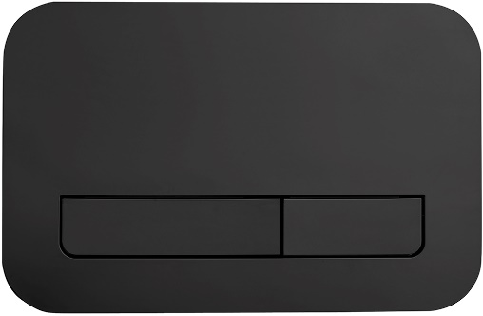
 | FLV12-C |  | хром глянец |  | 3,034 ₽
 | FLV12-CM |  | хром матовый |  | 4,382 ₽
 | FLV12-B |  | чёрный матовый |  | 3,034 ₽
 | FLV12-G |  | золото брашинг |  | 4,382 ₽
 | FLV12-GM |  | оружейная сталь матовая |  | 4,382 ₽
FLUSH V13 | FLV13-WC | Новинка! Кнопка смыва Veconi FLUSH V13 Материал: пластик | белый глянец, кайма - хром глянец | 240х162х7 | 2,359 ₽ |  | 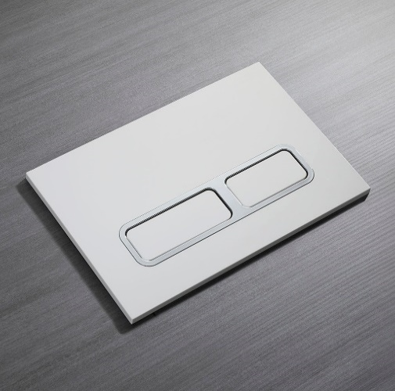
 | FLV13-C |  | хром глянец |  | 3,033 ₽
 | FLV13-BC |  | черный матовый, кайма - хром глянец |  | 3,371 ₽
 | FLV13-CM |  | хром матовый, кайма - хром глянец |  | 4,382 ₽
 | FLV13-MWC |  | белый матовый, кайма - хром глянец |  | 3,371 ₽

